Toelichting
 |  | 
Toelichting op het rekenmodel CO2 besparing

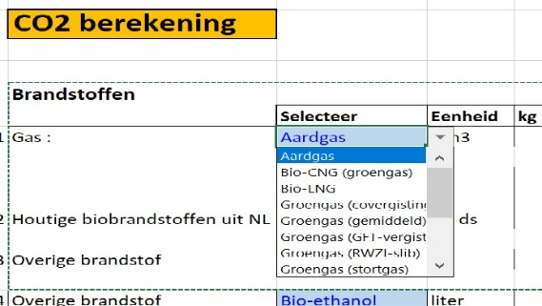
Doel van dit rekenmodel is om een heldere CO2 berekening te genereren, waarbij gebruik wordt gemaakt van de juiste omrekeningsfactoren
Home | CO2 emissiefactoren
Algemeen: | U kunt alleen in de GEEL gemarkeerde cellen getallen invoeren
 | U kunt in de licht blauw gemarkeerde cellen dmv een "trekvenster"
 | een keuze maken.
 | Eenheid TTW (Tank To Wheel), tenzij anders aangegeven!

 | Rekensheet is opgedeeld in Verbruik en Productie
 | Bij processen kunnen bijstromen ontstaan (productie),
 | van die stromen moet de CO2 uitstoot worden meegenomen!

1 | Selecteer een gassoort (indien van toepassing)
2 | Selecteer en houtige brandstof (indien van toepassing)
3 | Selecteer een brandstof (indien van toepassing)
4 | Selecteer een brandstof (indien van toepassing)
5 | Vul een brandstof in die niet in de bovenstaande selectie voorkomt
6 | Vul hier de verbruiken in van elektriciteit afgenomen van het "openbare" net.
 | CO2 factor van 2030 wordt gebruikt conform de referentieparkmethode KEV 2022, deze is: 0,29 KgCO2/kWh
7 | Vul in het vermogen kW(piek) en het max aantal equivalent vollasturen van toepassing bij thema hernieuwbaar

 | Levensduur van de investering tbv de CO2 berekening is maximaal |  | 15 | jaar

